상품제안서
멀티레이어 노트북 서류 방수 다용도 파우치 | 상품코드: S36483

 |  |  |  |  |  |  | 02-713-8555 | www.synergygift.co.kr
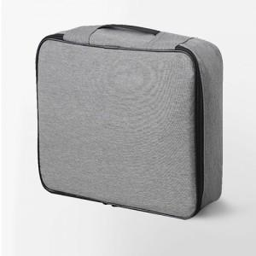

【상세/제작정보】

【인쇄/포장옵션】 | 실크 / OPP(비닐)

【공급단가】 | 수량 | 50~ | 100~ | 500~ | 1,000~ | 2,000~
*VAT별도 | 단가 | 13,090원 | 12,610원 | 12,120원 | 11,640원 | 11,340원

【상품 URL】 | https://www.synergygift.co.kr:443/src/goods_detail.php?gdno=36483

